상품제안서
풀칼라 오바록 천연고무칼라 마우스패드 270×220 | 상품코드: S29041

 |  |  |  |  |  |  | 02-713-8555 | www.synergygift.co.kr
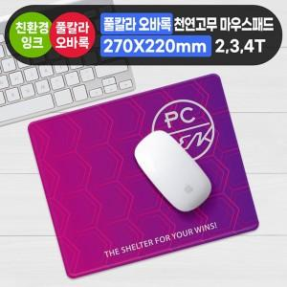

【상세/제작정보】

【인쇄/포장옵션】 | 풀칼라 / OPP(비닐)

【공급단가】 | 수량 | 100~ | 300~ | 500~ | 1,000~ | 3,000~
*VAT별도 | 2T | 2,340원 | 1,980원 | 1,930원 | 1,500원 | 1,380원
 | 3T | 2,540원 | 2,430원 | 2,370원 | 1,920원 | 1,790원
 | 4T | 2,800원 | 2,430원 | 2,370원 | 1,920원 | 1,790원

【상품 URL】 | https://www.synergygift.co.kr:443/src/goods_detail.php?gdno=29041

